申込書
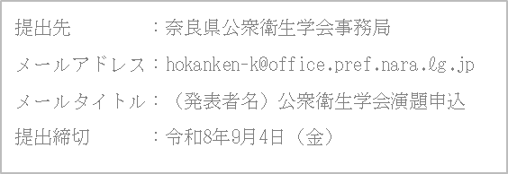
令和8年度（第44回）奈良県公衆衛生学会 演題申込書

（発表要旨を２０文字程度で記載してください。）
（演題区分番号）
演題名
発表要旨
演題区分 |  |  | 下記から該当する区分を右欄に記載してください。
 |  |  | 1.疫学・保健医療情報 4.在宅医療・在宅ケア 7.成人保健 10.難病 13.栄養・運動 16.災害･危機管理 | 2.健康増進 5.包括的親子保健 8.高齢者保健 11.感染症 14.食品衛生 17.産業保健 | 3.地域保健・医療・福祉 6.学校保健 9.精神保健福祉 12.歯科口腔保健 15.生活環境 18.その他
発 表 者 | ふりがな
 | 氏 名
 | 所 属
 | 連絡先 | 郵便 番号
 |  | 住所
 |  | 電話
 |  | FAX
 |  | E-mail

